Feuil1
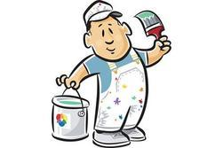
ARTH'PEINT'UR ZI des pins 64100 BAYONNE Site: www.arthpeinture.fr
 |  | M BRICOLO 25 ROUTE DE LA PLAGE 64 500 CIBOURE

DEVIS

Libellé | quantité | Prix unitaire hors taxes | remise en % | prix unitaire net hors taxe | Montant hors taxe
préparation des murs |  |  | 0%
préparation du plafond |  |  | 0%
peinture plafond blanc mat 10L |  |  | 30%
peinture murs gris satin 3L |  |  | 30%
peinture murs gris satin 10L |  |  | 30%
mise en place et nettoyage |  |  | 0%

 |  |  | Total Hors Taxe
 |  |  | TVA | 10%
 |  |  | Total Toutes Taxes Comprises en €

entreprise joignable de 8h à 19h du lundi au vendredi.

DEVIS

 | SIGNATURE DU CLIENT précédé de la mention: "bon pour accord"

